1
 |  | 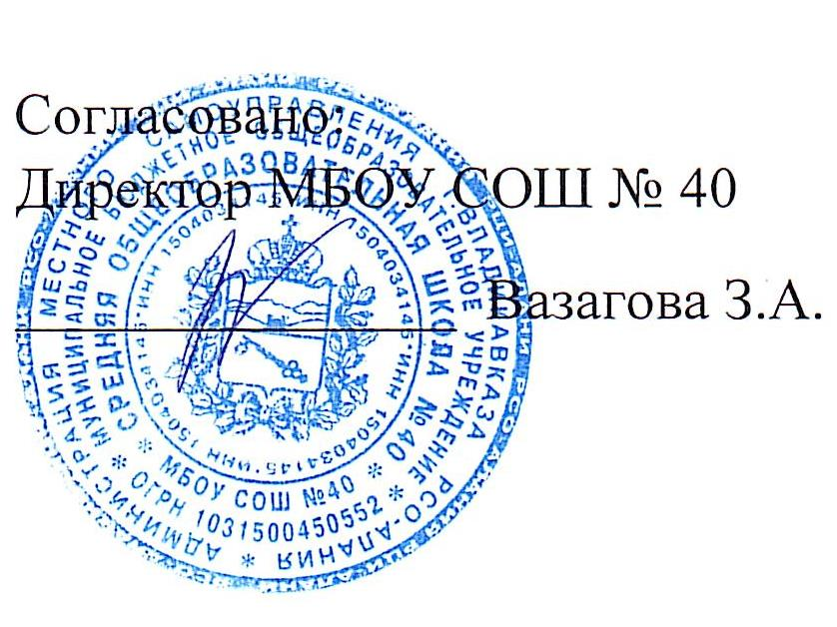
Школа | МБОУ СОШ №40 г.Владикавказ |  |  | отд/корп. |  |  |  | День | 2022-12-05

Прием пищи | Раздел | Номер рецептуры № | Наименование блюда | Масса порции, г | Цена | Калорийность | Белки,г | Жиры, | Углеводы, г
Завтрак | хол.закуска | 15/М | Сыр полутвердый | 15 |  | 50.9 | 3.9 | 3.92 | 0
 | хол.закуска | 209/М | Яйцо вареное | 40 |  | 62.8 | 5.08 | 4.6 | 0.28
 | гор.блюдо | 174/М | Каша рисовая молочная | 200/10/10 |  | 269.3 | 6.97 | 10.02 | 37.8
 | гор.напиток | 377/М | Чай с сахаром и лимоном | 200 |  | 61.5 | 0.13 | 0.02 | 15.2
 | хлеб |  | Хлеб пшеничный | 40 |  | 93 | 3.04 | 0.4 | 19.32
 |  |  | Итого: | 515 | 80.00 | 537.50 | 19.12 | 18.96 | 72.6
 | хол.закуска | 71/М | Огурцы свежие | 60 |  | 6.69 | 0.42 | 0.05 | 1.14
Обед | 1блюдо | 82/М | Борщ из свежей капусты с картофелем и сметаной | 200/5 |  | 89.8 | 1.53 | 4.88 | 9.94
 | 2блюдо | 245/М | Бефстроганов из говядины | 90 |  | 220.88 | 15.45 | 15.44 | 5.03
 | гарнир | 171/М | Каша гречневая рассыпчатая | 150 |  | 193.04 | 4.35 | 6.32 | 29.69
 | напиток | 349/М | Компот из сухофруктов | 180 |  | 84.18 | 0.4 | 0.02 | 20.6
 | хлеб |  | Хлеб пшеничный | 20 |  | 46.76 | 1.58 | 0.2 | 9.66
 |  |  | Хлеб ржаной | 40 |  | 78.32 | 2.64 | 0.48 | 15.86
 |  |  | Итого: | 745 | 80.00 | 719.67 | 26.37 | 27.39 | 91.92

